信用交易
融资融券市场交易数据统计(2023-09-14)

标的证券 | 融资融券余额（亿元） | 融资余额（亿元） | 融券余额（亿元） | 融资买入额（亿元） | 融资融券规模变化（亿元） | 融资余额增幅(‰) | 融券余额增幅(%)
统计数据 | 16,063.07 | 15,146.24 | 914.20 | 518.52 | 15.71 | 1.28 | -0.39
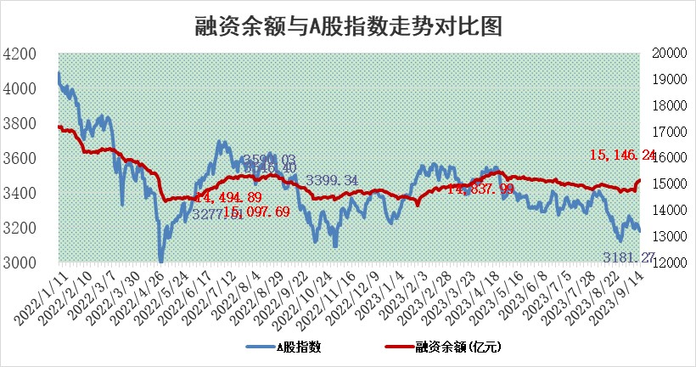

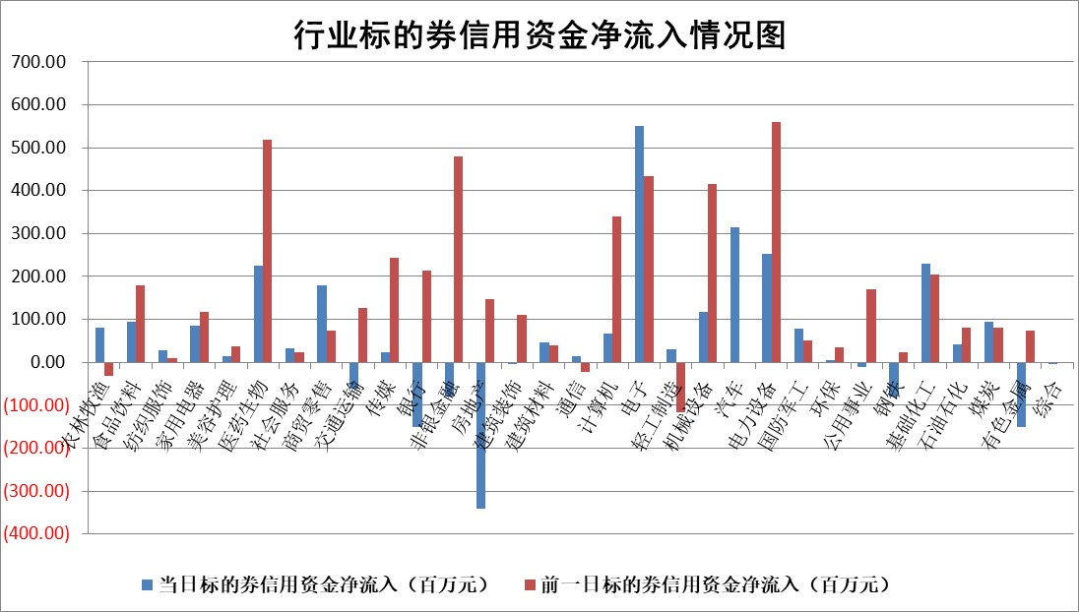

 |  |  |  |  |  |  |  | 2

标的基金代码 | 标的基金简称 | 融资余额/市值(%) | 融资余额增幅(%) | 融资买入额/成交金额(%) | （融资余额净增额-融券余额净增额）/市值(‱) | 融券余额降幅(%) | ABS[（融资余额净增额-融券余额净增额）/市值净增额-1](%)
159902 | 华夏中小板ETF | 0.00 | 0.00 | 0.00 | 0.00 | 0.00 | 100.00
159915 | 易方达创业板ETF | 3.17 | 4.12 | 298669.48 | 12.41 | -0.80 | 117.37
159919 | 嘉实沪深300ETF | 3.65 | -0.48 | 7.24 | -4.55 | -104.46 | 76.32
159920 | 华夏恒生ETF | 66.20 | 0.03 | 7.89 | 1.75 | -0.18 | 90.48
159922 | 嘉实中证500ETF | 0.90 | 8.55 | 3883.68 | -1.58 | -4.14 | 6.09
159925 | 南方沪深300ETF | 0.06 | -9.74 | 0.05 | -0.61 | 0.00 | 94.29
159928 | 消费ETF | 1.02 | -0.17 | 2.99 | -0.18 | -0.07 | 99.16
159934 | 易方达黄金ETF | 275.14 | -0.31 | 2.71 | -86.53 | 0.00 | 193.69
159939 | 全指信息技术ETF | 0.78 | -3.15 | 186.05 | -2.50 | 0.39 | 97.79
159940 | 全指金融地产ETF | 0.10 | -2.59 | 0.00 | -0.27 | 0.00 | 101.28
159995 | 半导体芯片ETF | 2.99 | 1.47 | 122.16 | 6.58 | 15.59 | 105.22
159997 | 天弘中证电子ETF | 1.48 | 1.40 | 6.79 | 2.21 | 0.99 | 102.21
159998 | 天弘中证计算机主题ETF | 0.61 | 0.06 | 0.05 | 0.47 | 1.08 | 100.79
510050 | 华夏上证50ETF | 8.92 | -0.34 | 137.08 | -3.44 | -2.45 | 88.77
510180 | 华安上证180ETF | 0.48 | 0.11 | 1.02 | 0.06 | 0.59 | 99.68
510880 | 华泰柏瑞红利ETF | 0.31 | -3.77 | 1.38 | -1.90 | -28.02 | 101.99
510900 | 易方达恒生H股ETF | 88.66 | -0.10 | 3.15 | -8.73 | 0.00 | 112.22
511010 | 5年期国债ETF | 10.30 | 0.02 | 0.13 | 0.16 | 0.00 | 100.03
511380 | 可转债及可交换债券ETF | 4.70 | 0.69 | 3.64 | 3.23 | 0.00 | 97.08
512000 | 全指证券ETF | 7.80 | 0.41 | 28.98 | -1.19 | -7.21 | 101.86
512010 | 沪深300医药卫生ETF | 4.79 | -0.57 | 52.79 | -3.14 | -2.42 | 114.62
512070 | 沪深300非银ETF | 2.12 | 0.48 | 111.54 | 0.55 | -4.45 | 99.61
512400 | 南方中证申万有色金属ETF | 1.45 | -0.87 | 0.47 | -4.34 | -14.70 | 96.80
512580 | 广发中证环保产业ETF | 1.28 | 0.12 | 0.50 | 0.19 | 0.56 | 100.34
512660 | 国泰中证军工ETF | 3.31 | -0.35 | 12.83 | 1.22 | 8.76 | 30.82
512800 | 华宝中证银行ETF | 15.12 | -0.89 | 1.89 | -18.81 | -14.12 | 108.86
512980 | 广发中证传媒ETF | 1.18 | -0.28 | 430.34 | -0.69 | -2.27 | 99.62
515030 | 华夏中证新能源汽车ETF | 2.48 | 2.00 | 19.06 | 5.07 | 0.64 | 103.27
515050 | 华夏中证5G通信主题ETF | 1.33 | 0.60 | 21.86 | 1.69 | 15.21 | 101.24
515070 | 华夏中证人工智能ETF | 3.26 | 2.29 | 3.04 | 4.62 | -39.51 | 104.12
标的股票比较指标 |  | 融资余额/流通A股市值(%) | 融资余额增幅(%) | 融资买入额/成交金额(%) | （融资余额净增额-融券余额净增额）/流通A股市值(‱) | 融券余额降幅(%) | ABS[（融资余额净增额-融券余额净增额）/流通A股市值净增额-1](%)
前十名标的个股 |  | 宋都股份 | 康为世纪 | 东软集团 | 冠中生态 | 华媒控股 | 五洲医疗
 |  | 美好置业 | 深赛格 | 迈瑞医疗 | 通宇通讯 | 丰林集团 | 强瑞技术
 |  | 中天金融 | 博亚精工 | 永泰能源 | 中富电路 | 力生制药 | 伟创电气
 |  | 庞大集团 | 迪威尔 | 泰恩康 | 毕得医药 | 海晨股份 | 光库科技
 |  | 泽达易盛 | 晋控电力 | 中国能建 | 康为世纪 | 康欣新材 | 移远通信
 |  | 蓝光发展 | 海峡创新 | 康为世纪 | 创耀科技 | 纽威股份 | 华立科技
 |  | 仁东控股 | 冠中生态 | 首创环保 | 格灵深瞳 | 容知日新 | 亿田智能
 |  | 亿田智能 | 广州酒家 | 包钢股份 | 招标股份 | 清溢光电 | 江淮汽车
 |  | 万得凯 | 毕得医药 | 龙芯中科 | 博亚精工 | 文峰股份 | 九安医疗
 |  | 数码视讯 | 通宇通讯 | 浙商银行 | 中核钛白 | 航亚科技 | 震有科技
后十名标的个股 |  | 天沃科技 | 恒宇信通 | 黄河旋风 | 大富科技 | 恒星科技 | 高凌信息
 |  | 金圆股份 | 亚康股份 | 天沃科技 | 亚康股份 | 华茂股份 | 招商蛇口
 |  | 哈工智能 | 磁谷科技 | 金圆股份 | 恒宇信通 | 弘讯科技 | 永鼎股份
 |  | 正邦科技 | 日发精机 | 哈工智能 | 磁谷科技 | 大富科技 | 华达科技
 |  | 华铁股份 | 华西能源 | 正邦科技 | 菲菱科思 | 迈信林 | 福达合金
 |  | 阳光城 | 信质集团 | 华铁股份 | 零点有数 | 鸿利智汇 | 安集科技
 |  | 紫鑫药业 | 菲菱科思 | 阳光城 | 震有科技 | 皖通高速 | 新天然气 | ;
 |  | 中国中期 | 润达医疗 | 紫鑫药业 | 润达医疗 | 福建水泥 | 中芯国际
 |  | 慧辰股份 | 零点有数 | 中国中期 | 日发精机 | 荣信文化 | 华大基因
 |  | 新华联 | 经纬恒润 | 慧辰股份 | 联合化学 | 国脉科技 | 优宁维
说明：1.以上普通交易数据和信用交易数据皆以交易日收盘后数据为基准；2.上述标的证券总数据只计算标的证券市场总数据，不包括从标的证券中调出去标的证券数据，所以与交易所公布的总值略有不同； 3.上述行业采用申万一级行业分类；4.以上标的基金和标的个股中比较的6个指标值中：前5个（从左至右）为正向指标，值越大排名越靠前；第6个为逆向指标，值越小，排名越靠前；5.第6个指标中ABS[]表示求绝对值，其主要用于考量信用资金相对净流入对股价相对净变化的贡献程度；6.数据来源：wind，交易所。

 | 证券代码 | 新增融资余额 | 融资买入额 | 融资买入增幅前10
远大智能 | 002689 | 28175353 | 42268582 | 199%
亚太股份 | 002284 | 21555247 | 34242865 | 82%
赛诺医疗 | 688108 | 72122899 | 101076547 | 78%
湖南发展 | 000722 | 66023557 | 137112987 | 75%
柘中股份 | 002346 | 14584119 | 36845980 | 58%
国城矿业 | 000688 | 24683149 | 48240585 | 54%
兆新股份 | 002256 | 1985058 | 4066269 | 52%
凯美特气 | 002549 | 33806472 | 61340055 | 52%
华昌达 | 300278 | 13474542 | 19303225 | 48%
新华联 | 000620 | 27311937 | 39201759 | 43%

 | 证券代码 | 新增融资余额 | 融资买入额 | 融资买入增幅前10
兔宝宝 | 002043 | 73310337 | 89923983 | 334%
捷昌驱动 | 603583 | 26026415 | 31686727 | 262%
湘财股份 | 600095 | 94196837 | 132280449 | 252%
中谷物流 | 603565 | 49103883 | 60098371 | 234%
中青宝 | 300052 | 24215352 | 31377809 | 98%
顾家家居 | 603816 | 138518545 | 188424210 | 78%
喜临门 | 603008 | 31503289 | 48351944 | 77%
财信发展 | 000838 | 10831830 | 17666790 | 74%
苏州银行 | 002966 | 10578096 | 19143736 | 72%
金诚信 | 603979 | 23858538 | 36098133 | 60%

